Hoja1
Cantidad | Costo | Importa | Llego bien y Completo? | Total
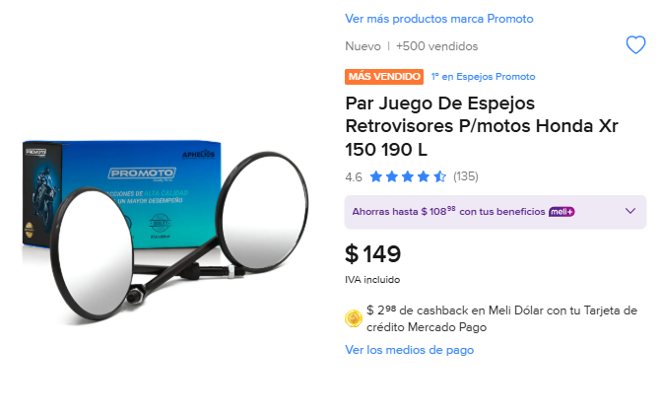
3 | 149 | 447 | SI LLEGO COMPLETO | 4278

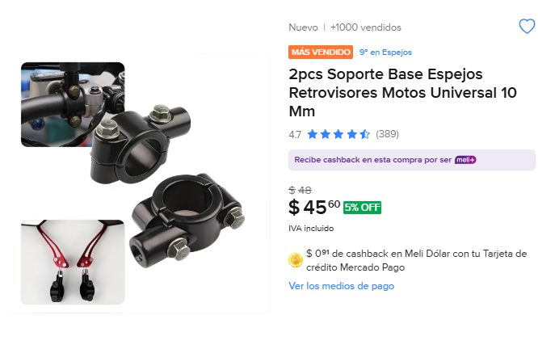
4 | 45 | 180 | SI LLEGO COMPLETO

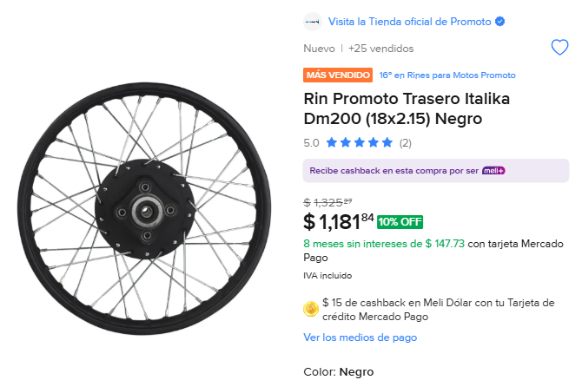
1 | 1181 | 1181 | SI LLEGO COMPLETO

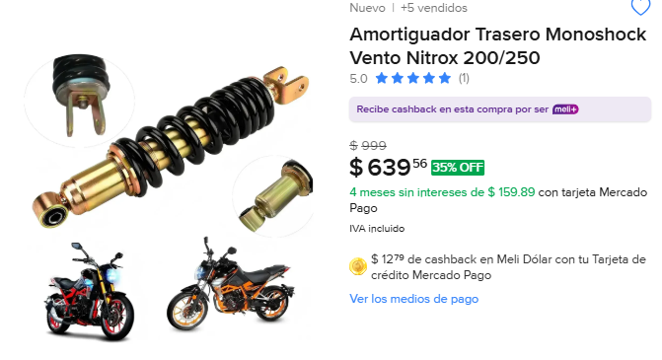
2 | 639 | 1278 | SIN LLEGO COMPLETO

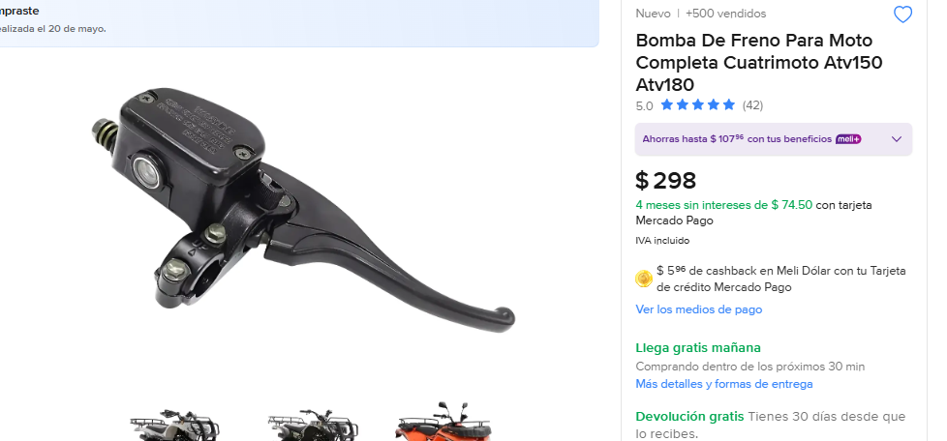
298 | 4 | 1192 | SI LLEGO COMPLETO

